微生信示例173

class | value | 微生信，您身边的数据分析，可视化专家
TSS200 | 15 | https://www.bioinformatics.com.cn/plot_basic_fan_diagram_plot_173
TSS1500 | 20
5'UTR | 25 | 输出示例图
Gene body | 10
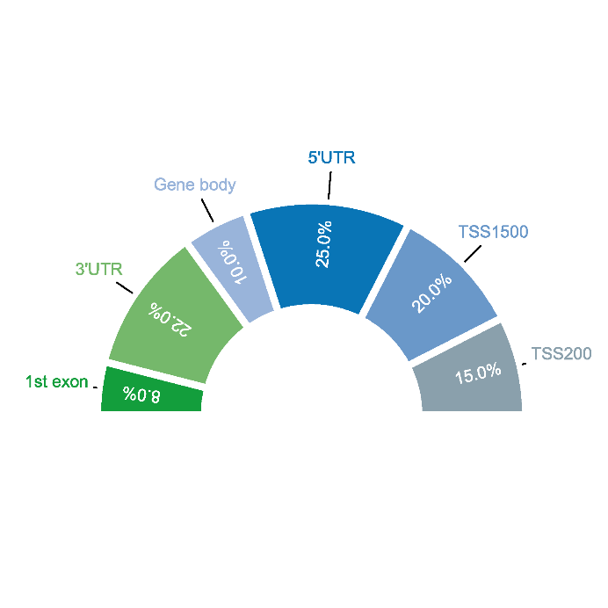
3'UTR | 22
1st exon | 8

 |  | B站：扇形图绘制视频教程

 |  | 注意：

 |  | 使用问题，或数据分析合作意向
 |  | 请微信扫码联系我们

